Metode Tabel (Contoh 1)
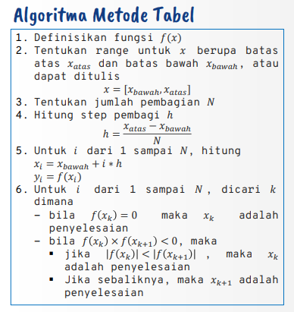
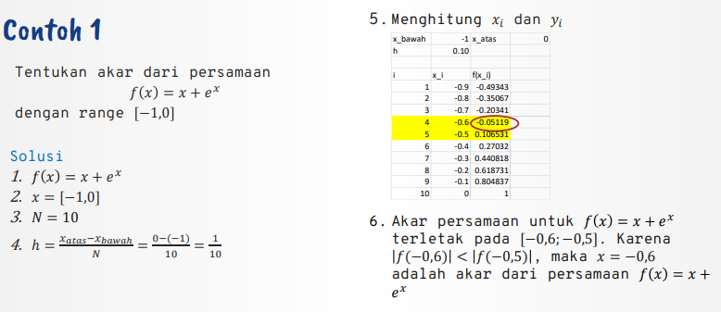
x_bawah | -1 | x_atas | 0
h | 0.1
i | x_i | f(x_i)
1 | -0.9 | -0.49343034026
2 | -0.8 | -0.35067103588
3 | -0.7 | -0.20341469621
4 | -0.6 | -0.051188363906
5 | -0.5 | 0.10653065971
6 | -0.4 | 0.27032004604
7 | -0.3 | 0.44081822068
8 | -0.2 | 0.61873075308
9 | -0.1 | 0.80483741804
10 | 0 | 1

Metode Bagi Dua (Contoh 2)
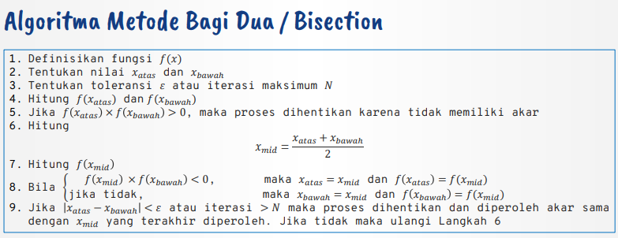
iterasi | x_atas | x_bawah | f(x_atas) | f(x_bawah) | f(x_atas)*f(x_bawah) | x_mid | f(x_mid) | f(x_mid)*f(x_bawah) | epsilon
1 | 0 | -1 | 1 | -1.7182818285 | -1.7182818285 | -0.5 | 0.17563936465 | -0.30179792864 | 1
2 | -0.5 | -1 | 0.17563936465 | -1.7182818285 | -0.30179792864 | -0.75 | -0.58775001246 | 1.0099201661 | 0.5
3 | -0.5 | -0.75 | 0.17563936465 | -0.58775001246 | -0.10323203876 | -0.625 | -0.1676537234 | 0.098538478014 | 0.25
4 | -0.5 | -0.625 | 0.17563936465 | -0.1676537234 | -0.029446593458 | -0.5625 | 0.01278175546 | -0.0021429088944 | 0.125
5 | -0.5625 | -0.625 | 0.01278175546 | -0.1676537234 | -0.0021429088944 | -0.59375 | -0.075142355321 | 0.012597895654 | 0.0625
6 | -0.5625 | -0.59375 | 0.01278175546 | -0.075142355321 | -0.00096045121039 | -0.578125 | -0.030619243927 | 0.0023008021068 | 0.03125
7 | -0.5625 | -0.578125 | 0.01278175546 | -0.030619243927 | -0.00039136768824 | -0.5703125 | -0.0087799972682 | 0.00026883687803 | 0.015625
8 | -0.5625 | -0.5703125 | 0.01278175546 | -0.0087799972682 | -0.00011222377802 | -0.56640625 | 0.0020353778625 | -1.7870612072E-05 | 0.0078125
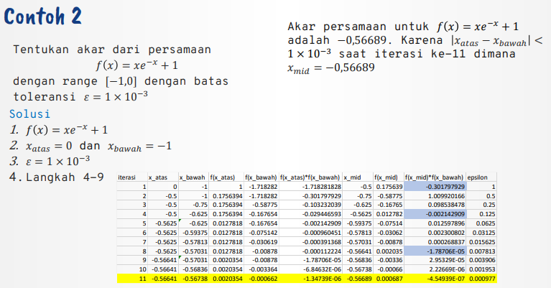
9 | -0.56640625 | -0.5703125 | 0.0020353778625 | -0.0087799972682 | -1.7870612072E-05 | -0.568359375 | -0.0033636615878 | 2.9532939552E-05 | 0.00390625
10 | -0.56640625 | -0.568359375 | 0.0020353778625 | -0.0033636615878 | -6.8463223327E-06 | -0.5673828125 | -0.0006619827664 | 2.2266860031E-06 | 0.001953125
11 | -0.56640625 | -0.5673828125 | 0.0020353778625 | -0.0006619827664 | -1.3473850681E-06 | -0.56689453125 | 0.00068723695594 | -4.5493902127E-07 | 0.0009765625

Metode Regula Falsi (Contoh 3)
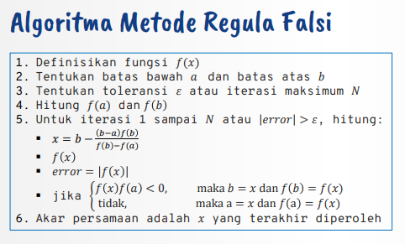
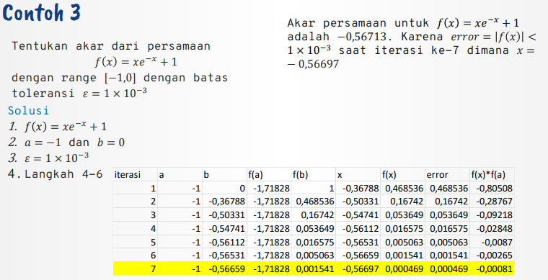
iterasi | a | b | f(a) | f(b) | x | f(x) | error | f(x)*f(a)
1 | -1 | 0 | -1.7182818285 | 1 | -0.36787944117 | 0.46853639461 | 0.46853639461 | -0.80507757284
2 | -1 | -0.36787944117 | -1.7182818285 | 0.46853639461 | -0.50331433213 | 0.16742007618 | 0.16742007618 | -0.28767487462
3 | -1 | -0.50331433213 | -1.7182818285 | 0.16742007618 | -0.54741205094 | 0.053648691479 | 0.053648691479 | -0.092183571689
4 | -1 | -0.54741205094 | -1.7182818285 | 0.053648691479 | -0.56111504379 | 0.016575372928 | 0.016575372928 | -0.028481162102
5 | -1 | -0.56111504379 | -1.7182818285 | 0.016575372928 | -0.5653082891 | 0.0050629031918 | 0.0050629031918 | -0.0086994945537
6 | -1 | -0.5653082891 | -1.7182818285 | 0.0050629031918 | -0.56658534181 | 0.0015410319415 | 0.0015410319415 | -0.0026479271821
7 | -1 | -0.56658534181 | -1.7182818285 | 0.0015410319415 | -0.56697369915 | 0.00046855335672 | 0.00046855335672 | -0.00080510671851

